Tabelle1
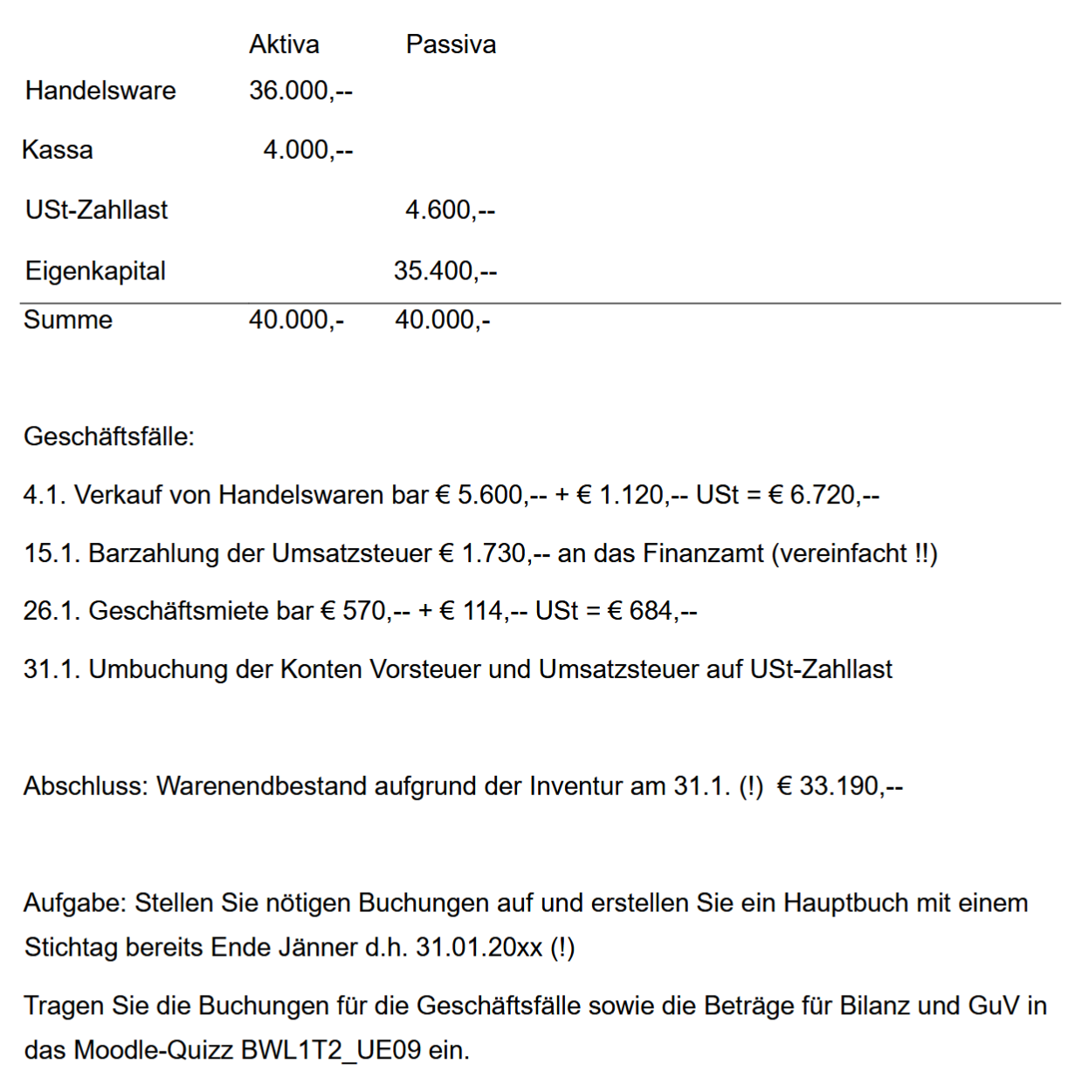
Aktiva |  |  |  |  | Passiva
Eröffnungsbilanz zum 1.1.20..
1.1. | Handelsware | 36,000.00 | 1.1. | Ust-Zahllast | 4,600.00
1.1. | Kassa | 4,000.00 | 1.1. | Eigenkapital | 35,400.00
 |  | 40,000.00 |  |  | 40,000.00

Eröffnungsbilanzkonto
1.1. | Ust-Zahllast | 4,600.00 | 1.1. | Handelsware | 36,000.00
1.1. | Eigenkapital | 35,400.00 | 1.1. | Kassa | 4,000.00
 |  | 40,000.00 |  |  | 40,000.00

Handelsware
1.1. | EBK | 36,000.00 | 31.1. | Wareneinsatz | 2,810.00
 |  |  | 31.1. | SBK | 33,190.00
 |  | 36,000.00 |  |  | 36,000.00

Kassa
1.1. | EBK | 4,000.00 | 15.1. | Ust-Zahllast | 1,730.00
4.1. | Umsatzerlöse | 5,600.00 | 26.1. | Mietaufwände | 570.00
4.1. | Ust | 1,120.00 | 26.1. | Vst | 114.00
 |  |  | 31.1. | SBK | 8,306.00
 |  | 10,720.00 |  |  | 10,720.00
Ust-Zahllast
15.1. | Kassa | 1,730.00 | 1.1. | EBK | 4,600.00
31.1. | Vst | 114.00 | 31.1. | Ust | 1,120.00
31.1. | SBK | 3,876.00
 |  | 5,720.00 |  |  | 5,720.00

Eigenkapital
31.1. | SBK | 37,620.00 | 1.1. | EBK | 35,400.00
 |  |  | 31.1. | GuV | 2,220.00
 |  | 37,620.00 |  |  | 37,620.00

Umsatzerlöse |  |  |  |  |  | Erfolgskonto
31.1. | GuV | 5,600.00 | 4.1. | Kassa | 5,600.00

Mietaufwände (7) |  |  |  |  |  | Erfolgskonto
26.1. | Kassa | 570.00 | 31.1. | GuV | 570.00

Wareneinsatz |  |  |  |  |  | Erfolgskonto
31.1. | Handelswaren | 2,810.00 | 31.1. | GuV | 2,810.00

Vorsteuer (VSt)
26.1. | Kassa | 114.00 | 31.1. | Ust-Zahllast | 114.00

Umsatzsteuer (Ust)
31.1. | Ust-Zahllast | 1,120.00 | 4.1. | Kassa | 1,120.00

GuV
31.1. | Mietaufwände | 570.00 | 31.1. | Umsatzerlöse | 5,600.00
31.1. | Wareneinsatz | 2,810.00
31.1. | Gewinn | 2,220.00
 |  | 5,600.00 |  |  | 5,600.00

SBK
31.1. | Handelswaren | 33,190.00 | 31.1. | Ust-Zahllast | 3,876.00
31.1. | Kassa | 8,306.00 | 31.1. | Eigenkapital | 37,620.00
 |  | 41,496.00 |  |  | 41,496.00

